Sheet1
北京疫情诊断大数据报告（2020年） |  |  |  |  |  | 疫情大数据趋势分析图

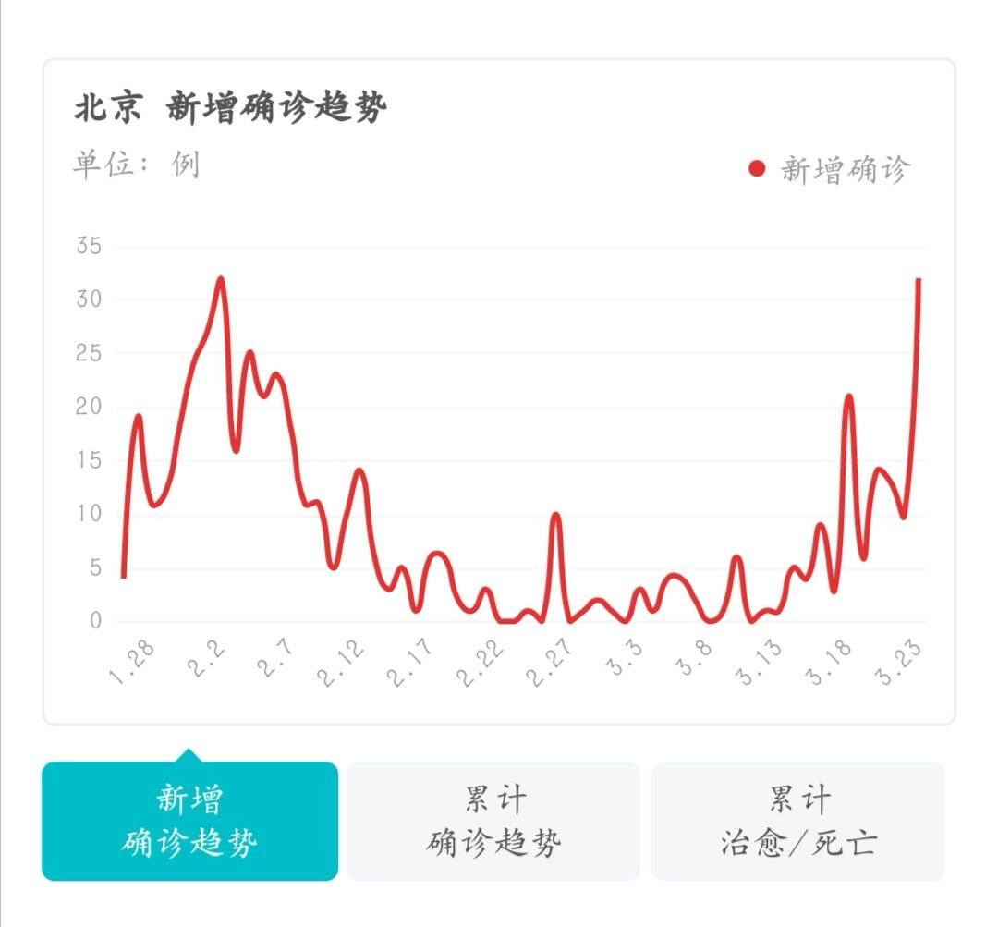
序号 | 日期 | 新增确诊 | 累计确诊 | 累计治愈 | 累计死亡
1 | 1.26 | 4 | 72 | 2 | 0
2 | 1.27 | 19 | 91 | 2 | 1
3 | 1.28 | 11 | 102 | 4 | 1
4 | 1.29 | 12 | 111 | 4 | 1
5 | 1.30 | 18 | 121 | 5 | 1
6 | 1.31 | 24 | 139 | 5 | 1
7 | 2.1 | 27 | 183 | 9 | 1
8 | 2.2 | 32 | 212 | 12 | 1
9 | 2.3 | 16 | 228 | 23 | 1
10 | 2.4 | 25 | 253 | 24 | 1
11 | 2.5 | 21 | 274 | 31 | 1
12 | 2.6 | 23 | 297 | 33 | 1
13 | 2.7 | 18 | 315 | 34 | 2
14 | 2.8 | 11 | 326 | 37 | 2
15 | 2.9 | 11 | 337 | 44 | 2
16 | 2.10 | 5 | 342 | 48 | 3
17 | 2.11 | 10 | 352 | 56 | 3
18 | 2.12 | 14 | 366 | 68 | 3
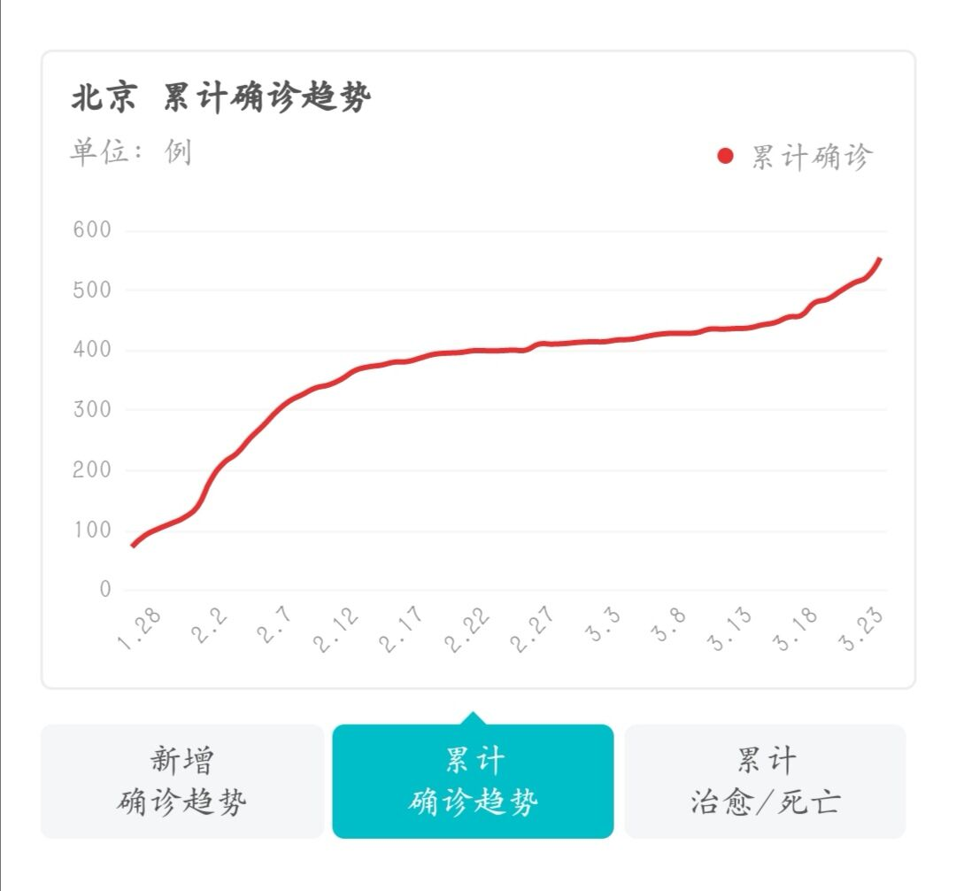
19 | 2.13 | 6 | 372 | 79 | 3
20 | 2.14 | 3 | 375 | 97 | 4
21 | 2.15 | 5 | 380 | 105 | 4
22 | 2.16 | 1 | 381 | 114 | 4
23 | 2.17 | 6 | 387 | 122 | 4
24 | 2.18 | 6 | 393 | 145 | 4
25 | 2.19 | 2 | 395 | 153 | 4
26 | 2.20 | 1 | 396 | 169 | 4
27 | 2.21 | 3 | 399 | 178 | 4
28 | 2.22 | 0 | 399 | 189 | 4
29 | 2.23 | 0 | 399 | 198 | 4
30 | 2.24 | 1 | 400 | 215 | 4
31 | 2.25 | 0 | 400 | 235 | 4
32 | 2.26 | 10 | 410 | 248 | 5
33 | 2.27 | 0 | 410 | 257 | 7
34 | 2.28 | 1 | 411 | 271 | 8
35 | 2.29 | 2 | 413 | 276 | 8
36 | 3.1 | 1 | 414 | 282 | 8
37 | 3.2 | 0 | 414 | 288 | 8
38 | 3.3 | 3 | 417 | 294 | 8
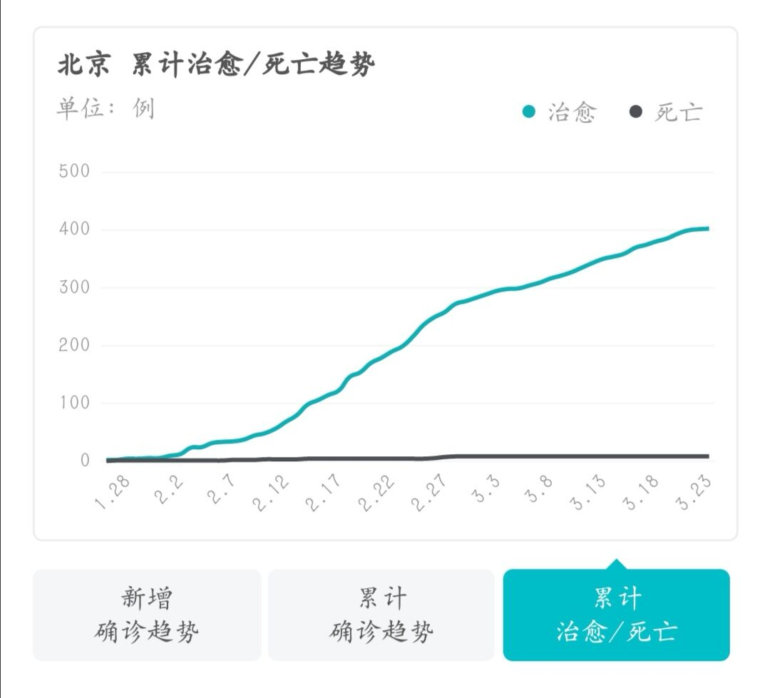
39 | 3.4 | 1 | 418 | 297 | 8
40 | 3.5 | 4 | 422 | 298 | 8
41 | 3.6 | 4 | 426 | 303 | 8
42 | 3.7 | 2 | 428 | 308 | 8
43 | 3.8 | 0 | 428 | 315 | 8
44 | 3.9 | 1 | 429 | 320 | 8
45 | 3.10 | 6 | 435 | 326 | 8
46 | 3.11 | 0 | 435 | 334 | 8
47 | 3.12 | 1 | 436 | 342 | 8
48 | 3.13 | 1 | 437 | 349 | 8
49 | 3.14 | 5 | 422 | 353 | 8
50 | 3.15 | 4 | 446 | 358 | 8
51 | 3.16 | 9 | 455 | 368 | 8
52 | 3.17 | 3 | 458 | 373 | 8
53 | 3.18 | 21 | 479 | 379 | 8
54 | 3.19 | 6 | 485 | 384 | 8
55 | 3.20 | 14 | 499 | 392 | 8
56 | 3.21 | 13 | 512 | 398 | 8
57 | 3.22 | 10 | 522 | 400 | 8
58 | 3.23 | 32 | 554 | 401 | 8

